BDI SINAPI Onerado-Serviço
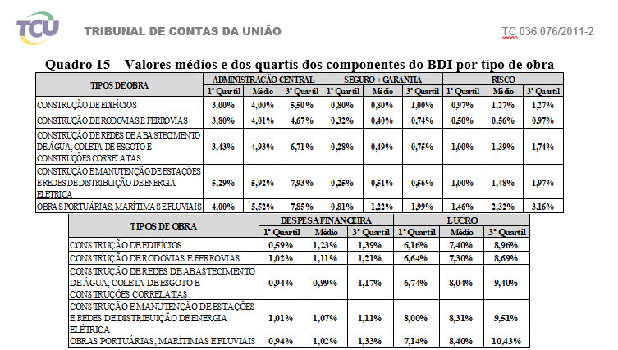
BDI - BENEFÍCIOS DE DESPESAS INDIRETAS
PARA OBRAS DE SERVIÇOS DE ENGENHARIA

COMPONENTES |  | INCIDÊNCIAS |  | INFERIOR | MÉDIO | SUPERIOR | PERSONA- LIZADO
A - DESPESAS INDIRETAS
1 | SEGURO E GARANTIA | 0.36% | 0.74% | 0.32% | 0.40% | 0.74% | 0.36%
2 | RISCO | 0.53% | 0.97% | 0.50% | 0.56% | 0.97% | 0.53%
3 | DESPESAS FINANCEIRAS | 1.05% | 1.21% | 1.02% | 1.11% | 1.21% | 1.05%
4 | ADMINISTRAÇÃO CENTRAL | 3.90% | 4.67% | 3.80% | 4.01% | 4.67% | 3.90%
 | SUBTOTAL A | 5.84% | 7.59%
B - TRIBUTOS
1 | COFINS - Contribuição para o Financiamento de Seguridade Social | 3.00% | 3.00%
2 | PIS - Programa de Integração Social | 0.65% | 0.65%
3 | ISSQN - Imposto Sobre Serviços de Qualquer Natureza | 3.00% | 3.00%
4 | *CPRB – contribuição previdenciária sobre a receita bruta | 0.00% | 0.00%
 | SUBTOTAL B | 11.15% | 6.65%
C - BONIFICAÇÃO
1 | LUCRO | 6.64% | 7.71% | 6.64% | 7.30% | 8.69% | 6.64%
 | SUBTOTAL B | 6.64% | 7.71%

 | A fórmula a ser utilizada para o cálculo do BDI é:
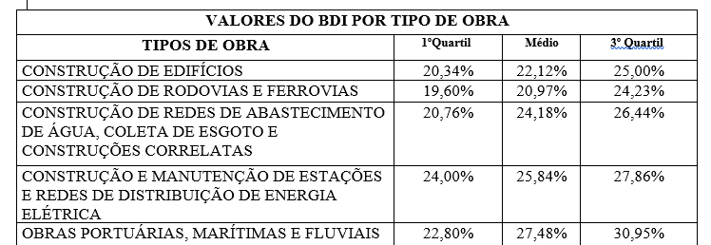
 | BDI =[(1+AC+SG+R) x (1+DF) x (1+L) / (1-I)] – 1

AC = | taxa de administração central;
DF = | taxa de despesas financeiras;
SG = | taxa de seguros + taxa de garantias;
R = | taxa de riscos;
I = | taxa de incidência de impostos (PIS, COFINS e ISS)
L = | taxa de lucro/remuneração;

 | *CPRB – contribuição previdenciária sobre a receita bruta conforme Lei Nº 13.161, de 31 de agosto de 2015

 | Cálculo conforme Acórdão 2622/2013 TCU e TC 025.990/2008-2

 | BDI = | 20.97% | 24.23%

BDI SINAPI Onerado-Material
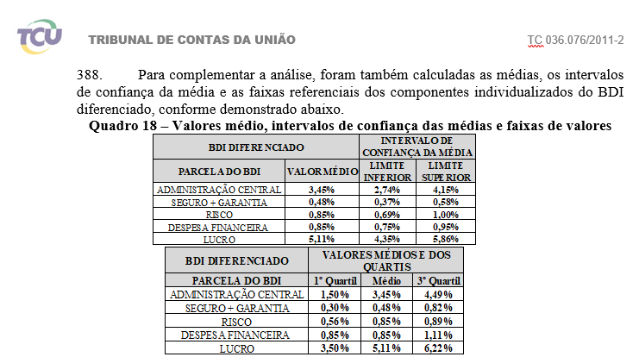
BDI - BENEFÍCIOS DE DESPESAS INDIRETAS
PARA OBRAS DE SERVIÇOS DE ENGENHARIA

COMPONENTES |  | INCIDÊNCIAS | INFERIOR | MÉDIO | SUPERIOR | PERSONA- LIZADO
A - DESPESAS INDIRETAS
1 | SEGURO E GARANTIA | 0.35% | 0.30% | 0.48% | 0.82% | 0.39%
2 | RISCO | 0.50% | 0.56% | 0.85% | 0.89% | 0.85%
3 | DESPESAS FINANCEIRAS | 0.50% | 0.85% | 0.85% | 1.11% | 0.85%
4 | ADMINISTRAÇÃO CENTRAL | 3.15% | 1.50% | 3.45% | 4.49% | 3.00%
 | SUBTOTAL A | 4.50%
B - TRIBUTOS
1 | COFINS - Contribuição para o Financiamento de Seguridade Social | 3.00%
2 | PIS - Programa de Integração Social | 0.65%
3 | ISSQN - Imposto Sobre Serviços de Qualquer Natureza | 0.00%
4 | *CPRB – contribuição previdenciária sobre a receita bruta | 0.00%
 | SUBTOTAL B | 3.65%
C - BONIFICAÇÃO
1 | LUCRO | 5.11% | 3.50% | 5.11% | 6.22% | 4.50%
 | SUBTOTAL B | 5.11%
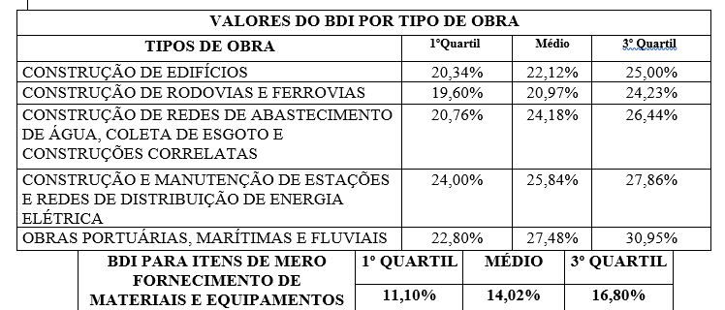
 | A fórmula a ser utilizada para o cálculo do BDI é:

 | BDI =[(1+AC+SG+R) x (1+DF) x (1+L) / (1-I)] – 1

AC = | taxa de administração central;
DF = | taxa de despesas financeiras;
SG = | taxa de seguros + taxa de garantias;
R = | taxa de riscos;
I = | taxa de incidência de impostos (PIS, COFINS e ISS)
L = | taxa de lucro/remuneração;

 | *CPRB – contribuição previdenciária sobre a receita bruta conforme Lei Nº 13.161, de 31 de agosto de 2015

 | Cálculo conforme Acórdão 2622/2013 TCU e TC 025.990/2008-2

 | BDI = | 14.02%

